Рус
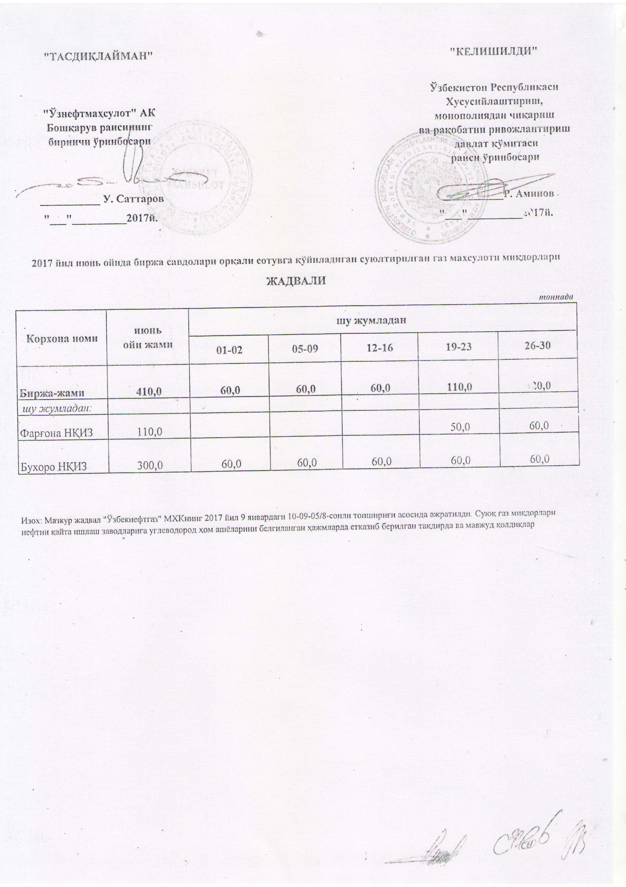
ГРАФИК выставления сжиженного газа на торги через АО "УзРТСБ" за Июнь 2017 г
 |  |  |  |  |  | тонна
Наименование | Всего за июнь | в том числе
 |  | 01-02 | 05-09 | 12-16 | 19-23 | 26-30
ЖАМИ | 410.0 | 60.0 | 60.0 | 60.0 | 110.0 | 120.0
в том чсиле
Ферганский НПЗ | 110.0 |  |  |  | 50.0 | 60.0
Бухарский НПЗ | 300.0 | 60.0 | 60.0 | 60.0 | 60.0 | 60.0

